MANOVA
Tahun Angkatan | Berapa rata-rata waktu penggunaan Instagram per hari (dalam menit) | Berapa rata-rata waktu penggunaan TikTok per hari (dalam menit) | Berapa rata-rata waktu penggunaan X per hari (dalam menit) | N |  |  | Y1.. | 5929.5 | Y1. | 720
2023 | 100 | 140 | 40 | 2023 | 7 |  | Y2.. | 6688 | Y2. | 3458.5
2023 | 60 | 240 | 2 | 2024 | 24 |  | Y3.. | 1383 | Y3. | 1751
2023 | 30 | 80 | 217 | 2025 | 27
2023 | 200 | 20 | 20 | Total | 58
2023 | 150 | 110 | 40
2023 | 60 | 60 | 45 | FK11 | 606189.14224 | JHKT11 | 445017.10776 | JHKP11 | -532131.99938
2023 | 120 | 30 | 0 | FK12 | 683732.68966 | JHKT12 | 75511.810345 | JHKP12 | -579977.68966
2024 | 30 | 90 | 0 | FK13 | 141387.90517 | JHKT13 | 18511.094828 | JHKP13 | 82902.224457
2024 | 200 | 60 | 0 | FK21 | 683732.68966 | JHKT21 | 75511.810345 | JHKP21 | -328001.26108
2024 | 420 | 240 | 60 | FK22 | 771195.58621 | JHKT22 | 404224.41379 | JHKP22 | -272811.32579
2024 | 63.5 | 97 | 0 | FK23 | 159474.2069 | JHKT23 | 12320.793103 | JHKP23 | 64815.922733
2024 | 240 | 240 | 0 | FK31 | 141387.90517 | JHKT31 | 18511.094828 | JHKP31 | 38714.95197
2024 | 20 | 80 | 0 | FK32 | 159474.2069 | JHKT32 | 12320.793103 | JHKP32 | 92852.188937
2024 | 360 | 180 | 0 | FK33 | 32977.396552 | JHKT33 | 87845.603448 | JHKP33 | 80578.196041
2024 | 100 | 300 | 30
2024 | 360 | 60 | 10
2024 | 120 | 90 | 60 | Perlakuan | -532131.99938 | -328001.26108 | 38714.95197
2024 | 65 | 6 | 0 |  | -579977.68966 | -272811.32579 | 92852.188937
2024 | 100 | 100 | 100 |  | 82902.224457 | 64815.922733 | 80578.196041
2024 | 90 | 90 | 30 | Galat ( JKP - JKT ) | 977149.10714 | 403513.07143 | -20203.857143
2024 | 150 | 120 | 10 |  | 655489.5 | 677035.73958 | -80531.395833
2024 | 80 | 100 | 20 |  | -64391.12963 | -52495.12963 | 7267.4074074
2024 | 60 | 120 | 0 | Total (JKT) | 445017.10776 | 75511.810345 | 18511.094828
2024 | 120 | 180 | 45 |  | 75511.810345 | 404224.41379 | 12320.793103
2024 | 100 | 100 | 100 |  | 18511.094828 | 12320.793103 | 87845.603448
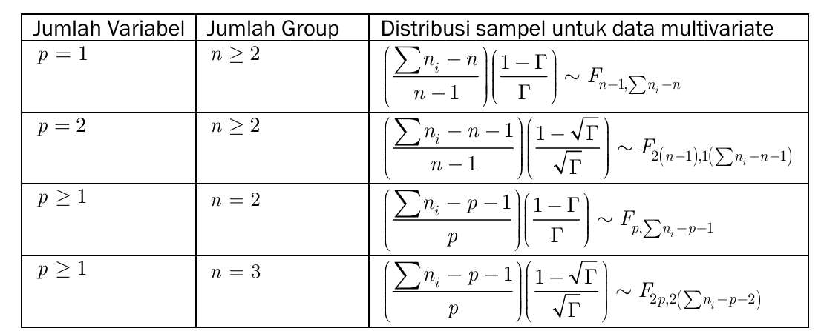
2024 | 120 | 120 | 0
2024 | 30 | 90 | 0
2024 | 200 | 0 | 60
2024 | 150 | 250 | 50
2024 | 140 | 0 | 1
2024 | 140 | 60 | 30
2025 | 75 | 30 | 0
2025 | 60 | 180 | 0
2025 | 5 | 0 | 0
2025 | 91 | 115 | 45
2025 | 0 | 0 | 0
2025 | 0 | 180 | 0
2025 | 90 | 0 | 20
2025 | 58 | 260 | 23
2025 | 20 | 150 | 0
2025 | 60 | 180 | 0 | Wilks Lamda | 0.043727416774
2025 | 60 | 5 | 0 | F-hitung | 68.078679131 |  | db1 | 6
2025 | 60 | 90 | 0 | F-tabel | 2.1852927425 |  | db2 | 106
2025 | 100 | 140 | 50
2025 | 120 | 300 | 0
2025 | 60 | 120 | 0
2025 | 25 | 0 | 0
2025 | 60 | 0 | 15
2025 | 2 | 150 | 0
2025 | 60 | 240 | 0
2025 | 120 | 180 | 20
2025 | 180 | 300 | 90
2025 | 30 | 150 | 0
2025 | 5 | 120 | 0
2025 | 20 | 120 | 0
2025 | 120 | 15 | 0
2025 | 240 | 120 | 30
2025 | 30 | 90 | 120

